Kel. Besar
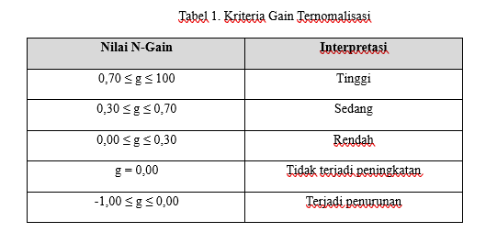
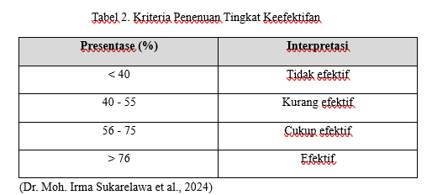
 | UJI EFEKTIFITAS KELOMPOK BESAR

NO | NAMA SISWA | PRETEST | POSTEST | POST-PRE | SKOR IDEAL100 - PRE) | N GAIN SCORE | PENINGKATAN | N GAIN SCORE (%)
1 | ABIZAR ATHALLAH ZUBAIR | 25 | 100 | 75 | 75 | 1 | tinggi | 100
2 | AFIQAH ZAHRA RATIFA | 70 | 90 | 20 | 30 | 0.66666666667 | sedang | 66.666666667
3 | AIRLANGGA ZHAFRAN BAHTIAR | 40 | 90 | 50 | 60 | 0.83333333333 | tinggi | 83.333333333
4 | ALIF MAULANA IBRAHIM | 55 | 90 | 35 | 45 | 0.77777777778 | tinggi | 77.777777778
5 | AULIA NURUL AZIZAH | 40 | 75 | 35 | 60 | 0.58333333333 | sedang | 58.333333333
6 | AZKA ADELARD HIBRIZI | 60 | 90 | 30 | 40 | 0.75 | tinggi | 75
7 | AZZAM ZIKRI AL KHALIFI | 55 | 80 | 25 | 45 | 0.55555555556 | sedang | 55.555555556
8 | BAGAS ANDRA PRATAMA | 65 | 90 | 25 | 35 | 0.71428571429 | tinggi | 71.428571429
9 | BHIMA ADITRIA | 55 | 75 | 20 | 45 | 0.44444444444 | sedang | 44.444444444
10 | CANTIKA ANNISA PUTRI NATALIA | 60 | 95 | 35 | 40 | 0.875 | tinggi | 87.5
11 | FAIREL ATHARIZZ CALIEF | 75 | 85 | 10 | 25 | 0.4 | sedang | 40
12 | FATIMAH NABILLAH ARROYAN | 65 | 90 | 25 | 35 | 0.71428571429 | tinggi | 71.428571429
13 | HADRI ALMA RAMDHAN | 55 | 90 | 35 | 45 | 0.77777777778 | tinggi | 77.777777778
14 | HAIKAL RUBY AL-GHIFARI | 50 | 85 | 35 | 50 | 0.7 | tinggi | 70
15 | KANAYA KIENAR YUKI | 70 | 95 | 25 | 30 | 0.83333333333 | tinggi | 83.333333333
16 | LAILATIFAH PANGARIP WIWOHO | 65 | 95 | 30 | 35 | 0.85714285714 | tinggi | 85.714285714
17 | LEONA FITRI AGUSTINA SUSANTO | 65 | 85 | 20 | 35 | 0.57142857143 | sedang | 57.142857143
18 | MAHAYU TIFA AZZAHRA | 80 | 100 | 20 | 20 | 1 | tinggi | 100
19 | MUHAMAD BILAL WIDODO | 80 | 90 | 10 | 20 | 0.5 | sedang | 50
20 | MUHAMMAD ATHIR ASH-SHIDQI | 65 | 90 | 25 | 35 | 0.71428571429 | tinggi | 71.428571429
21 | NADHIFA AZ ZAHRA | 65 | 90 | 25 | 35 | 0.71428571429 | tinggi | 71.428571429
22 | PUTRI MAHESTRI AZZAHRA | 60 | 90 | 30 | 40 | 0.75 | tinggi | 75
23 | RAFID SAKHI SISWANTO | 75 | 95 | 20 | 25 | 0.8 | tinggi | 80
24 | RIYANDRA AR RASYID | 65 | 90 | 25 | 35 | 0.71428571429 | tinggi | 71.428571429
25 | SHILAN SABINA SAFWA | 65 | 85 | 20 | 35 | 0.57142857143 | sedang | 57.142857143
26 | SHOFIE SALSABILA | 85 | 100 | 15 | 15 | 1 | tinggi | 100
27 | ZAFIRA AQEELA YUSUF | 55 | 80 | 25 | 45 | 0.55555555556 | sedang | 55.555555556
 | MEAN | 61.666666667 | 89.259259259 | 27.592592593 | 38.333333333 | 0.71756319812 |  | 71.756319812
 |  |  |  |  |  | tinggi |  | cukup efektif

